更新说明

『哥哥科技』 点击访问B站
QQ交流群：680464365 点击加群 有海量资源 |  | 大家好，前些时，我将自用的过于激进的策略直接发了出来，最近父母反映某些软件不畅， 我用PCAPdriod进行了嗅探抓包，本版本更符合大家的要求， 激进部分已经全部黄色标出，只有黑色加粗的才是已经明确确认为恶意p2p cdn。

v. 4.2.1 |  | 如果遇到问题，即使删除其他的，也不用删除黑色的～

第16次修订（阶段性主要版本） |  | 如果有人的路由器比较高级，可以看具体的拦截，那可以保留更好，一起联合排查问题。

2026.04.13 20时 |  | 除此以外，还可以屏蔽TCP 8082，也就是B站MCDN域名，

 |  | 但我觉得B站不如直接电脑WebRTC Control，手机用第三方PiliPlus。

拦截PCDN |  | 能在应用层解决的问题，就不要在三层网络层解决，就如李跳跳，跳广告比折腾路由器方便。
UDP 拦截 DNS 域名拦截
防止软件偷走你的宽带上行！ |  | 电脑端记住，永远只用网页！手机端主要是避免抖快之类，B站：建议用第三方，可以高倍速，功能也多，非常好用。
保护宝贵的物理BRAS城域网和公网IP资源！
 |  | B站Chrome以及篡改猴插件，也可以进QQ群680464365交流！
注意，本表格所有的实践均基于，你必须要关闭UPnP的基础上 |  | 点击访问作者知乎

 | 目前，极度精简的域名+屏蔽高位UDP 可解决99%问题

IP ACL（高级）
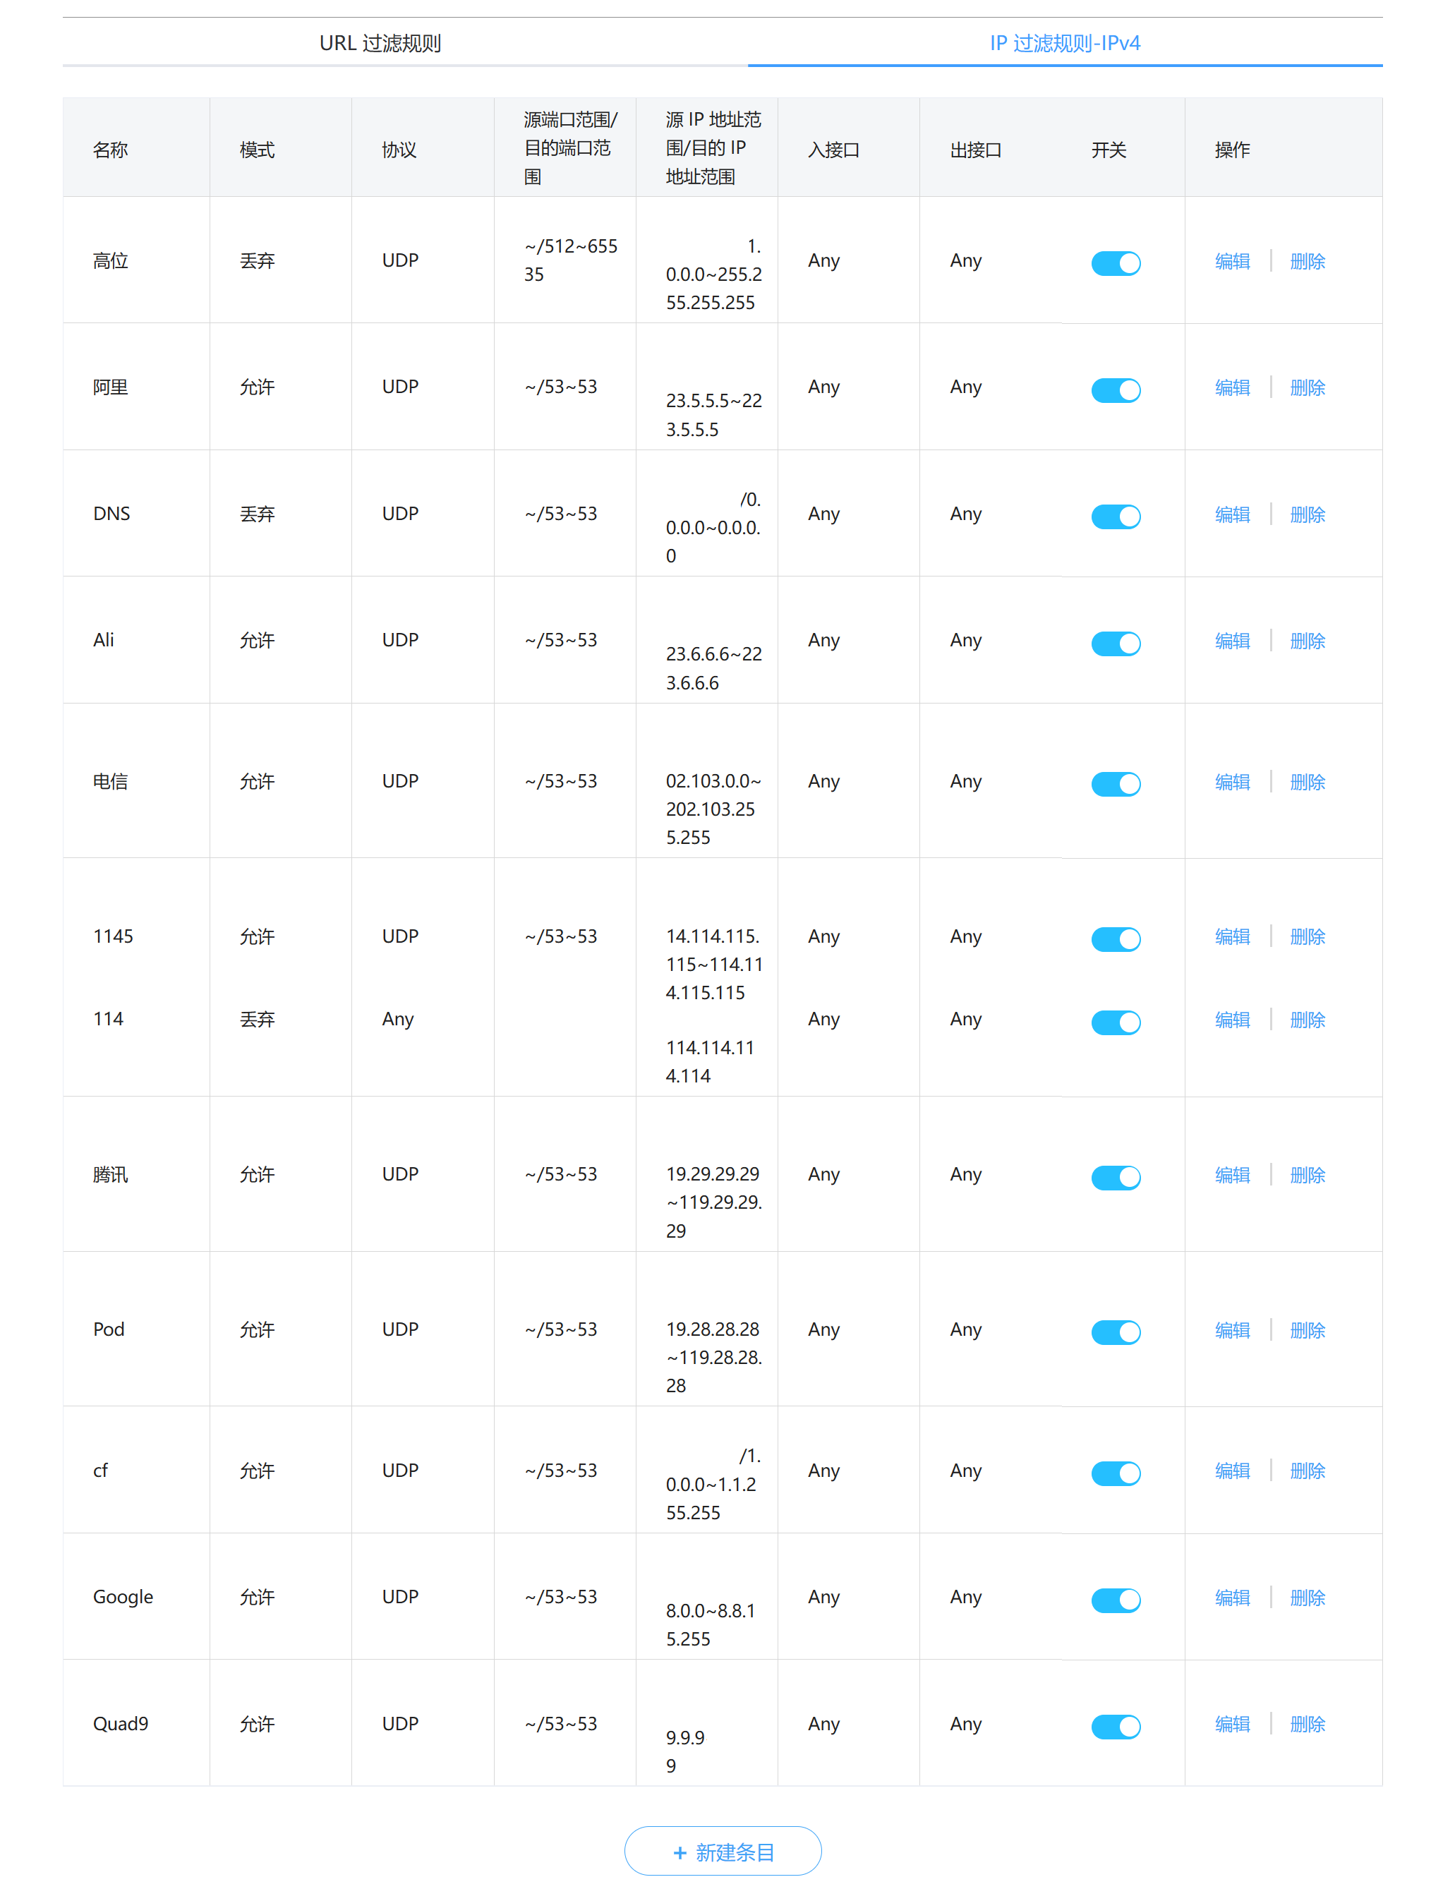

对称型防火墙（进阶）
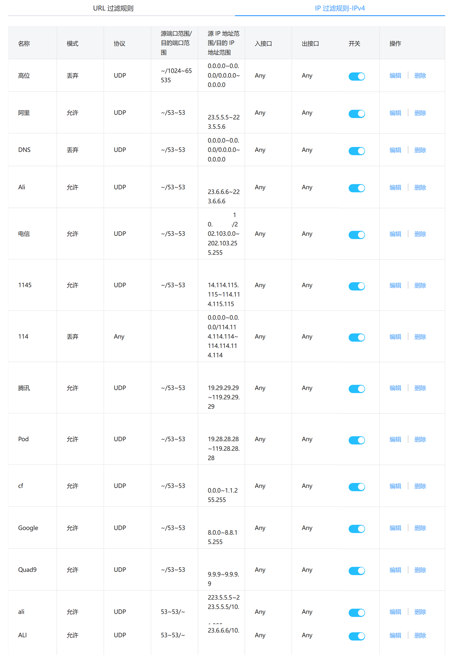

课后题：请自行补全QQ的回城（无状态防火墙）

